Anexo 5 Vinculación
 | ANEXO 5: VINCULACIÓN DE LOS OBJETIVOS DE LOS PROGRAMAS, CON LOS PLANES Y EL PRESUPUESTO
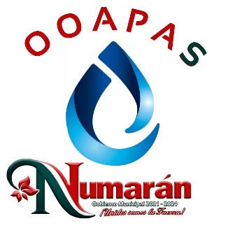
 | MUNICIPIO / ORGANISMO OPERADOR : | ORGANISMO OPERADOR DE AGUA POTABLE ALCANTARILLADO Y SANEAMIENTO DEL MUNICIPIO DE NUMARAN

 | DE: | ENERO A DICIEMBRE DEL AÑO 2021

 | UNIDAD RESPONSABLE | NOMBRE DEL PROGRAMA | OBJETIVO ESTRATÉGICO DEL PROGRAMA | PRESUPUESTO DE EGRESOS POR PROGRAMA |  | EJES VINCULACIÓN
 |  |  |  | IMPORTE
 |  |  |  | APROBADO | EJERCIDO | CON EL PLAN MUNICIPAL DE DESARROLLO | OBJETIVO DEL PLAN MUNICIPAL DE DESARROLLO | CON EL PLAN DE DESARROLLO INTEGRAL DEL ESTADO | OBJETIVO DEL PLAN DE DESARROLLO INTEGRAL DEL ESTADO | CON EL PLAN NACIONAL DE DESARROLLO | OBJETIVO DEL PLAN NACIONAL DE DESARROLLO
 | AGUA POTABLE, ALCANTARILLADO Y SANEAMIENTO | SUMINISTRO DE AGUA POTABLE EN FORMA OPORTUNA Y DE CALIDAD | PAGAR PUNTUALMENTE TODOS LOS SERVICIOS PARA LLEVAR EL AGUA POTABLE A LOS DOMICILIOS. | 4,839,750.65 | 4,839,750.65 | SE DESARROLLARA UNICAMENTE CON EL PAGO DE LOS USUARIOS DE AGUA POTABLE | - | - | - | - | -
 |  |  | ATENDER CON EFICIENCIA LAS FUGAS DE AGUA
 |  |  | ATENDER CON CALIDAD A LOS USUARIOS DEL AGUA POTABLE
 |  |  | CONCIENTIZAR A LA POBLACION DEL CUIDADO DEL VITAL LIQUIDO, ASI COMO DE SU PAGO EN TIEMPO
 |  |  | CAPACITACION AL PERSONAL TECNICO. PARA EFICIENTAR LOS SERVICIOS

________________________ |  |  |  | ________________________ |  |  |  |  |  | ________________________
ING. JOSÉ DÍAZ CAMARENA |  |  |  | C. EDUARDO FEDERICO RAMIREZ MENDOZA |  |  |  |  | LIC. REBECA YAZMIN GARCIA AGUILERA
PRESIDENTE MUNICIPAL |  |  |  | DIRECTOR OOAPAS NUMARAN |  |  |  |  | CONTRALOR MUNICIPAL

 | "Bajo protesta de decir verdad, declaramos que este reporte y sus notas son razonablemente correctos, y son responsabilidad del emisor."

